Zadanie_1
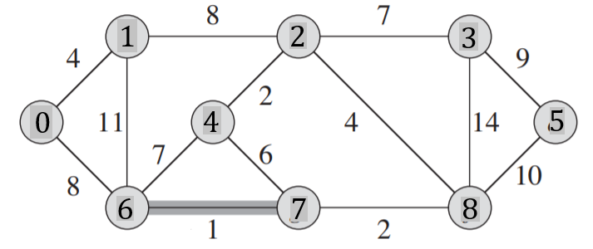
 |  |  |  |  |  |  |  |  |  | Q |  |  | Q |  |  | Z | T |  |  | Suma
 |  |  |  |  |  |  |  |  |  | u | v | w | u | v | w |  | u | v | w
 |  |  |  |  |  |  |  |  |  | 0 | 1 | 4 | 6 | 7 | 1 |  | 6 | 7 | 1 | 1
 |  |  |  |  |  |  |  |  |  | 0 | 6 | 8 | 2 | 4 | 2 |  | 2 | 4 | 2 | 3
 |  |  |  |  |  |  |  |  |  | 1 | 2 | 8 | 7 | 8 | 2 |  | 7 | 8 | 2 | 5
 |  |  |  |  |  |  |  |  |  | 1 | 6 | 11 | 0 | 1 | 4 |  | 0 | 1 | 4 | 9
 |  |  |  |  |  |  |  |  |  | 2 | 3 | 7 | 2 | 8 | 4 |  | 2 | 3 | 7 | 16
 |  |  |  |  |  |  |  |  |  | 2 | 4 | 2 | 4 | 7 | 6 |  | 3 | 5 | 9 | 25
Macierz sąsiedztwa |  |  |  |  |  |  |  |  |  | 2 | 8 | 4 | 2 | 3 | 7
 | 0 | 1 | 2 | 3 | 4 | 5 | 6 | 7 | 8 | 3 | 5 | 9 | 4 | 6 | 7
0 |  | 4 |  |  |  |  | 8 |  |  | 3 | 8 | 14 | 0 | 6 | 8
1 | 0 |  | 8 |  |  |  | 11 |  |  | 4 | 6 | 7 | 1 | 2 | 8
2 |  | 8 |  | 7 | 2 |  |  |  | 4 | 4 | 7 | 6 | 3 | 5 | 9
3 |  |  | 7 |  |  | 9 |  |  | 14 | 5 | 8 | 10 | 5 | 8 | 10
4 |  |  | 2 |  |  |  | 7 | 6 |  | 6 | 7 | 1 | 1 | 6 | 11
5 |  |  |  | 9 |  |  |  |  | 10 | 7 | 8 | 2 | 3 | 8 | 14
6 | 8 | 11 |  |  | 7 |  |  | 1
7 |  |  |  |  | 6 |  | 1 |  | 2
8 |  |  | 4 | 14 |  | 10 |  | 2

Zadanie_2
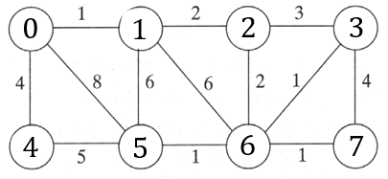
 |  |  |  |  |  |  |  |  | u | v | w |  | u | v | w |  | u | v | w | Suma | Z
 |  |  |  |  |  |  |  |  | 0 | 1 | 1 | T |  |  |  | T | 0 | 1 | 1 | 1
 |  |  |  |  |  |  |  |  | 0 | 5 | 8 |  |  |  |  |  | 3 | 6 | 1 | 2
 |  |  |  |  |  |  |  |  | 0 | 4 | 4 |  |  |  |  |  | 5 | 6 | 1 | 3
 |  |  |  |  |  |  |  |  | 1 | 2 | 2 |  |  |  |  |  | 6 | 7 | 1 | 4
 |  |  |  |  |  |  |  |  | 1 | 5 | 6 |  |  |  |  |  | 1 | 2 | 2 | 6
 |  |  |  |  |  |  |  |  | 1 | 6 | 6 |  | 2 | 6 | 2 |  | 0 | 4 | 4 | 10
 |  |  |  |  |  |  |  |  | 2 | 3 | 3 |  | 2 | 3 | 3 |  | 2 | 6 | 2 | 12
Macierz sąsiedztwa |  |  |  |  |  |  |  |  | 2 | 6 | 2 |  | 0 | 4 | 4
 | 0 | 1 | 2 | 3 | 4 | 5 | 6 | 7 | 3 | 6 | 1 |  | 3 | 7 | 4
0 |  | 1 |  |  | 4 | 8 |  |  | 3 | 7 | 4 |  | 4 | 5 | 5
1 | 1 |  | 2 |  |  | 6 | 6 |  | 4 | 5 | 5 |  | 1 | 5 | 6
2 |  | 2 |  | 3 |  |  | 2 |  | 5 | 6 | 1 |  | 1 | 6 | 6
3 |  |  | 3 |  |  |  | 1 | 4 | 6 | 7 | 1 |  | 0 | 5 | 8
4 | 4 |  |  |  |  | 5
5 | 8 | 6 |  |  | 5 |  | 1
6 |  | 6 | 2 | 1 |  | 1 |  | 1
7 |  |  |  | 4 |  |  | 1

Zadanie_3
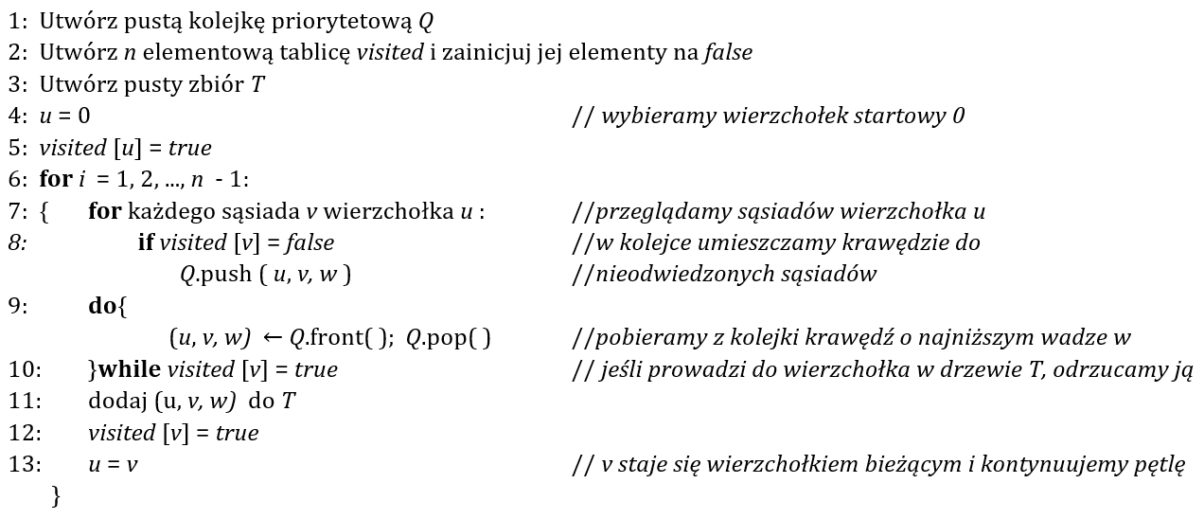
 |  |  | Q |  |  | T |  |  | i | u |  | 0 | 1 | 2 | 3 | 4 | 5 | 6 | 7 | 8 | Q |  |  | T
 |  |  | u | v | w | u | v | w | 1 | 0 | visited | true | false | false | false | false | false | false | false | false | u | v | w | u | v | w
 |  |  | 0 | 1 | 4 |  |  |  |  |  |  | true | true | false | false | false | false | false | false | false | 0 | 1 | 4
 |  |  | 0 | 4 | 8 |  |  |  |  |  |  | true | true | false | false | false | false | false | false | false | 1 | 2 | 8
 |  |  | 1 | 4 | 11 |  |  |  | 2 |  |  | true | true | false | false | false | false | false | false | false | 2 | 5 | 2
 |  |  | 1 | 2 | 8 |  |  |  |  |  |  | true | true | true | false | false | false | false | false | false | 2 | 7 | 4
 |  |  | 2 | 3 | 7 |  |  |  |  |  |  | true | true | true | true | false | false | false | false | false | 7 | 6 | 2
 |  |  | 2 | 5 | 2 |  |  |  | 3 |  |  | true | true | true | true | false | true | false | false | false | 6 | 4 | 1
 |  |  | 2 | 7 | 4 |  |  |  |  |  |  | true | true | true | true | false | true | false | true | false | 2 | 3 | 7
 |  |  | 3 | 7 | 14 |  |  |  |  |  |  | true | true | true | true | false | true | false | true | false | 3 | 8 | 9
 |  |  | 3 | 8 | 9 |  |  |  | 4 |  |  | true | true | true | true | false | true | false | true | true
 |  |  | 4 | 5 | 7 |  |  |  |  |  |  | true | true | true | true | false | true | false | true | true
 |  |  | 6 | 7 | 2 |  |  |  |  |  |  | true | true | true | true | false | true | true | true | true
 |  |  | 5 | 6 | 6 |  |  |  | 5 |  |  | true | true | true | true | false | true | true | true | true
 |  |  | 4 | 6 | 1 |  |  |  |  |  |  | true | true | true | true | true | true | true | true | true
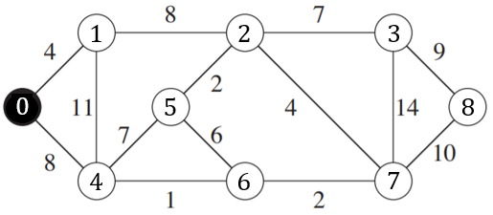
 |  |  | 7 | 8 | 10 |  |  |  |  |  |  | true | true | true | true | true | true | true | true | true
 |  |  |  |  |  |  |  |  | 6

6 | 7 | 2 |  |  |  |  |  |  | 7

 |  |  |  |  |  |  |  |  | 8

Algorytm Kruskala
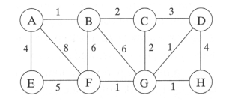
u | v | w |  | u | v | w | Suma
A | B | 1 | T | A | B | 1 | 1
D | G | 1 |  | D | G | 1 | 2
F | G | 1 |  | G | F | 1 | 3
G | F | 1 |  | B | C | 1 | 4
H | G | 1 |  | C | D | 3 | 7
B | C | 2 |  | E | A | 4 | 11
C | D | 3 |  |  |  |  | 11
E | A | 4

